設定画面
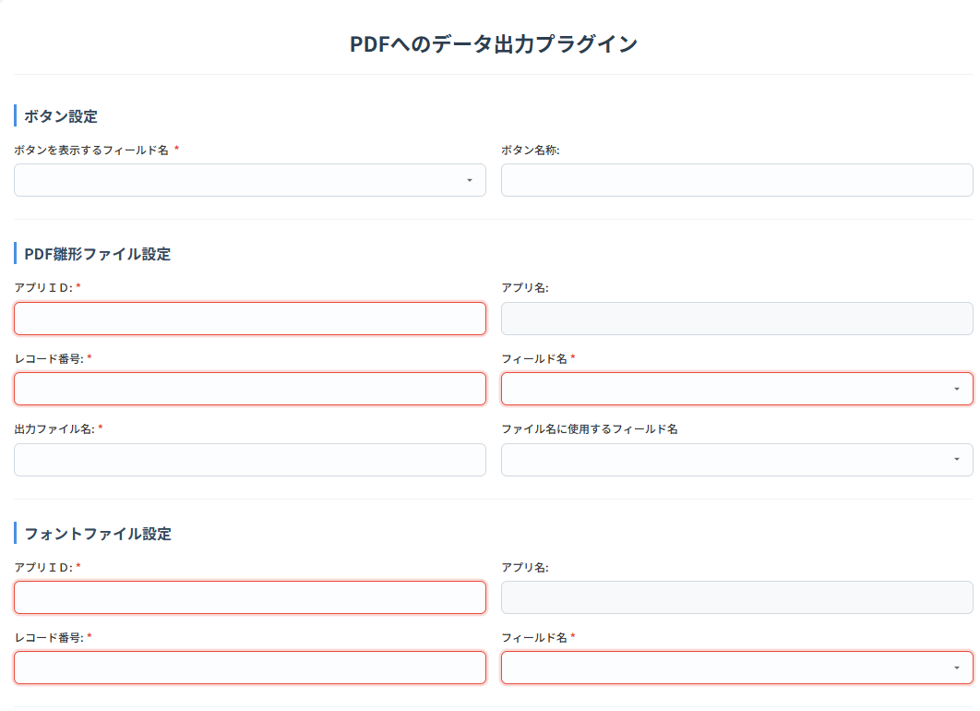
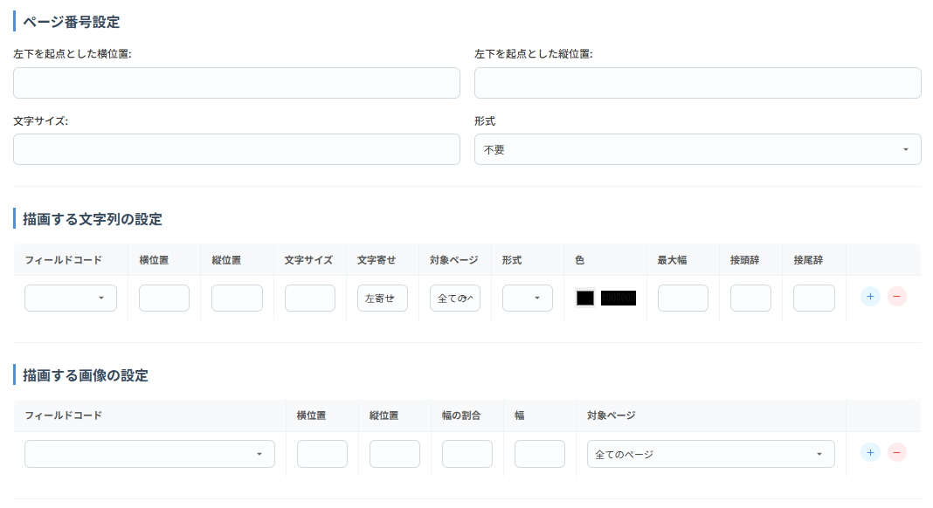
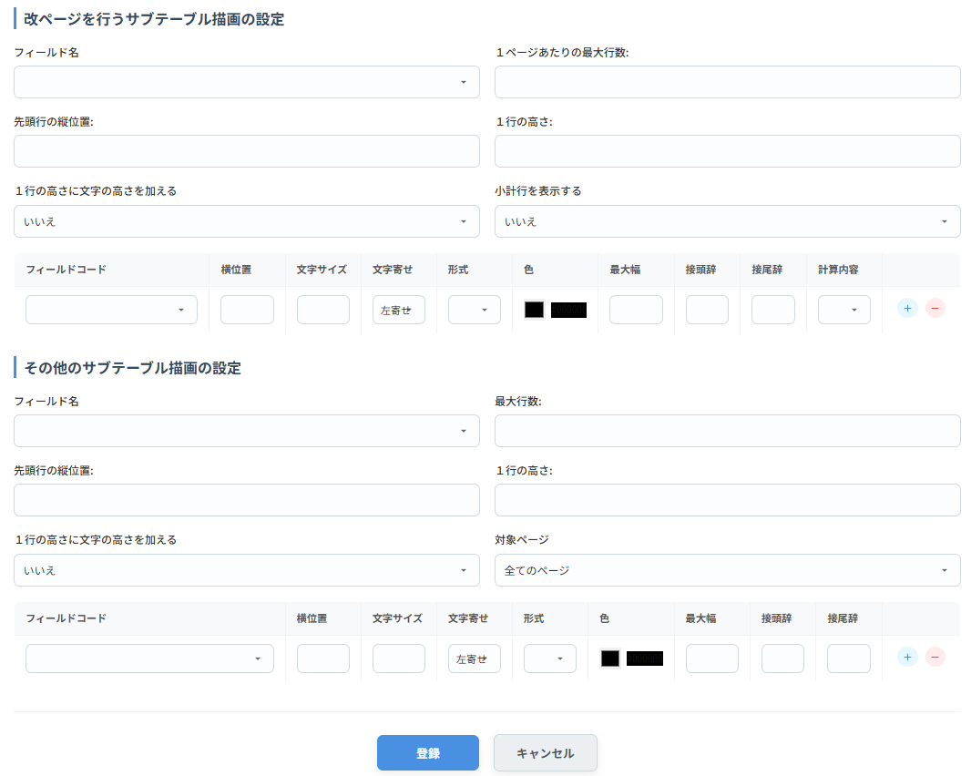

 |  |  | 必須 | 入力チェック | 項目内容
ボタン設定
 | ボタンを表示する フィールド名 |  | 〇 |  | PDF出力ボタンを設置する スペースフィールド名

 | ボタン名称 |  |  |  | ボタンの名称(省略時：PDF出力)
PDF雛形ファイル設定
 | アプリＩＤ |  | 〇 | 1～999999 整数のみ | PDF雛形ファイルを保存している アプリID

 | アプリ名 |  | 〇 |  | 選択したアプリの名称
 | レコード番号 |  | 〇 | 1～999999 整数のみ | PDF雛形ファイルを保存している レコード番号

 | フィールド名 |  | 〇 | フォントと異なるィールドであること | PDF雛形ファイルを保存している フィールドコード

 | 出力ファイル名 |  | 〇 |  | 出力するPDFのファイル名を指定
 | ファイル名に使用する フィールド名 |  |  |  | 指定した場合のファイル名 出力ファイル名(フィールドの値).pdf

フォントファイル設定
 | アプリＩＤ |  | 〇 | 1～999999 整数のみ | フォントファイルを保存している アプリID

 | アプリ名 |  | 〇 |  | 選択したアプリの名称
 | レコード番号 |  | 〇 | 1～999999 整数のみ | フォントファイルを保存している レコード番号

 | フィールド名 |  | 〇 |  | フォントファイルを保存している フィールドコード

ページ番号設定
 | 左下を起点とした横位置 |  | 〇 | 0～9999 | 未入力時は「0」
 | 左下を起点とした縦位置 |  | 〇 | 0～9999 | 未入力時は「0」
 | 文字サイズ |  | 〇 | 0～99 | 未入力時は「0」
 | 形式 |  |  |  | 「不要」,「n/n」,「Pn」から選択
描画する文字列の設定
 | フィールドコード |  | 〇 | 設定時のみ | 添付ファイル、サブテーブル、スペース サブテーブル内のフィールドを除く

 | 横位置 |  | 〇 | 設定時のみ | 左下を起点とした横位置
 | 縦位置 |  | 〇 | 設定時のみ | 左下を起点とした縦位置
 | 文字サイズ |  | 〇 | 設定時のみ
 | 文字寄せ |  |  |  | 「左寄せ」,「右寄せ」から選択 左寄せ：横位置の座標が左端 右寄せ：横位置の座標が右端になる

 | 対象ページ |  |  |  | 「全てのページ」,「先頭ページのみ」,「最終ページのみ」から選択

 | 形式 |  |  |  | 「カンマ編集」,「日付」,「日時」から選択
 | 色 |  |  |  | カラーピッカーで選択
 | 最大幅 |  |  |  | 超える部分の文字列は表示しない
 | 接頭辞 |  |  |  | 先頭に追加する文言
 | 接尾辞 |  |  |  | 末尾に追加する文言
描画する画像の設定
 | フィールドコード |  | 〇 | 設定時のみ | 添付ファイル、サブテーブル内のフィールドを除く

 | 横位置 |  | 〇 | 設定時のみ | 左下を起点とした横位置
 | 縦位置 |  | 〇 | 設定時のみ | 左下を起点とした縦位置
 | 幅の割合 |  |  |  | 元の画像に対する幅の割合
 | 幅 |  |  |  | 画像の幅(幅の割合のどちらかを指定)
 | 対象ページ |  |  |  | 「全てのページ」,「先頭ページのみ」,「最終ページのみ」から選択

改ページを行うサブテーブル描画の設定
 | フィールド名 |  |  |  | サブテーブルを指定
 | １ページあたりの最大行数 |  | 〇 | 0～999 整数のみ | 行数を超えた場合、改ページする 未入力時は「0」

 | 先頭行の縦位置 |  | 〇 | 0～9999 | 未入力時は「0」
 | １行の高さ |  | 〇 | 0～9999 | 行間の設定、未入力時は「0」
 | １行の高さに文字の高さを加える |  |  |  | １行の高さ+文字の高さを行間にする 「はい」,「いいえ」から選択

 | 小計行を表示する |  |  |  | 小計行の出力要否 「はい」,「いいえ」から選択

 | 各フィールドの設定を、テーブルで指定
 |  | フィールドコード | 〇 | 設定時のみ
 |  | 横位置 | 〇 | 設定時のみ
 |  | 文字サイズ | 〇 | 設定時のみ
 |  | 文字寄せ |  |  | 「左寄せ」,「右寄せ」から選択 左寄せ：横位置の座標が左端 右寄せ：横位置の座標が右端になる

 |  | 形式 |  |  | 「カンマ編集」,「日付」,「日時」から選択
 |  | 色 |  |  | カラーピッカーで選択
 |  | 最大幅 |  |  | 超える部分の文字列は表示しない
 |  | 接頭辞 |  |  | 先頭に追加する文言
 |  | 接尾辞 |  |  | 末尾に追加する文言
 |  | 計算内容 |  |  | 小計行を表示するが「はい」の場合、小計が必要なフィールドに対し「件数」,「合計」から選択

その他のサブテーブル描画の設定
 | フィールド名 |  |  |  | サブテーブルを指定
 | 最大行数 |  | 〇 | 0～999 整数のみ | 行数を超えた場合、出力しない 未入力時は「0」

 | 先頭行の縦位置 |  | 〇 | 0～9999 | 未入力時は「0」
 | １行の高さ |  | 〇 | 0～9999 | 行間の設定、未入力時は「0」
 | １行の高さに文字の高さを加える |  |  |  | １行の高さ+文字の高さを行間にする 「はい」,「いいえ」から選択

 | 対象ページ |  |  |  | 「全てのページ」,「先頭ページのみ」,「最終ページのみ」から選択

 | 各フィールドの設定を、テーブルで指定
 |  | フィールドコード | 〇 | 設定時のみ
 |  | 横位置 | 〇 | 設定時のみ
 |  | 文字サイズ | 〇 | 設定時のみ
 |  | 文字寄せ |  |  | 「左寄せ」,「右寄せ」から選択 左寄せ：横位置の座標が左端 右寄せ：横位置の座標が右端になる

 |  | 形式 |  |  | 「カンマ編集」,「日付」,「日時」から選択
 |  | 色 |  |  | カラーピッカーで選択
 |  | 最大幅 |  |  | 超える部分の文字列は表示しない
 |  | 接頭辞 |  |  | 先頭に追加する文言
 |  | 接尾辞 |  |  | 末尾に追加する文言

